Página1
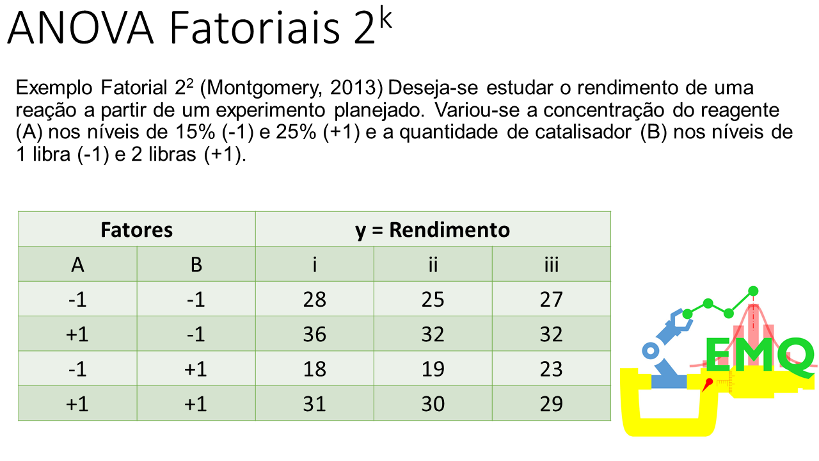

Página2
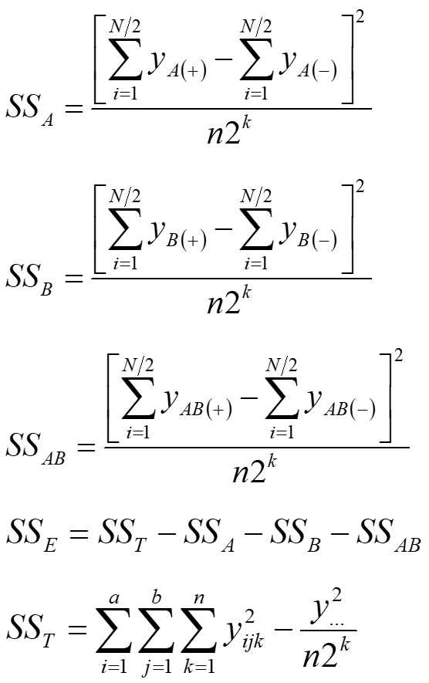
Stdorder | x1 | x2 | x1x2 | y
1 | -1 | -1 | 1 | 28 |  | Termo | Efeito | Coef | Se coef | T | P
2 | 1 | -1 | -1 | 36 |  | Constante | - | 27.5 | 0.571 | 48.14 | 0.0000
3 | -1 | 1 | -1 | 18 |  | x1 | 8.33 | 4.17 | 0.571 | 7.29 | 0.00008
4 | 1 | 1 | 1 | 31 |  | x2 | -5 | -2.50 | 0.571 | -4.38 | 0.00236
5 | -1 | -1 | 1 | 25 |  | x1x2 | 1.67 | 0.83 | 0.571 | 1.46 | 0.18278
6 | 1 | -1 | -1 | 32
7 | -1 | 1 | -1 | 19 |  | Source | DF | SS | MS | F | P-value
8 | 1 | 1 | 1 | 30 |  | x1 | 1 | 208.33 | 208.33 | 53.19 | 0.00008
9 | -1 | -1 | 1 | 27 |  | x2 | 1 | 75.00 | 75 | 19.15 | 0.00236
10 | 1 | -1 | -1 | 32 |  | x1x2 | 1 | 8.33 | 8.33 | 2.13 | 0.18278
11 | -1 | 1 | -1 | 23 |  | Erro | 8 | 31.33 | 3.92
12 | 1 | 1 | 1 | 29 |  | Total | 11 | 323
soma(+) | 190 | 150 | 170 | 330 | soma
soma(-) | 140 | 180 | 160 | 27.5 | média | S | R^2 | R^2aj |  | ttab | Ftab
média(+) | 31.67 | 25.00 | 28.33 | 9398 | somaquad | 1.9791 | 0.9030 | 0.8666 |  | 2.31 | 5.32
média(-) | 23.33 | 30.00 | 26.67

Página3
 | cte | x1 | x2 | x1x2
X = | 1 | -1 | -1 | 1 | y = | 28
 | 1 | 1 | -1 | -1 |  | 36 |  | X'X = |  | 12 | 0 | 0 | 0
 | 1 | -1 | 1 | -1 |  | 18 |  |  |  | 0 | 12 | 0 | 0
 | 1 | 1 | 1 | 1 |  | 31 |  |  |  | 0 | 0 | 12 | 0
 | 1 | -1 | -1 | 1 |  | 25 |  |  |  | 0 | 0 | 0 | 12
 | 1 | 1 | -1 | -1 |  | 32
 | 1 | -1 | 1 | -1 |  | 19
 | 1 | 1 | 1 | 1 |  | 30 | (X'X) | -1 | a= | 0.0833 | 0 | 0 | 0
 | 1 | -1 | -1 | 1 |  | 27 |  |  |  | 0 | 0.0833 | 0 | 0
 | 1 | 1 | -1 | -1 |  | 32 |  |  |  | 0 | 0 | 0.0833 | 0
 | 1 | -1 | 1 | -1 |  | 23 |  |  |  | 0 | 0 | 0 | 0.0833
 | 1 | 1 | 1 | 1 |  | 29

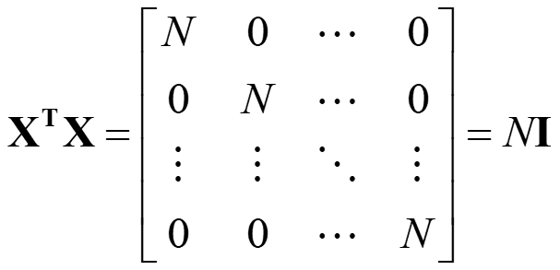
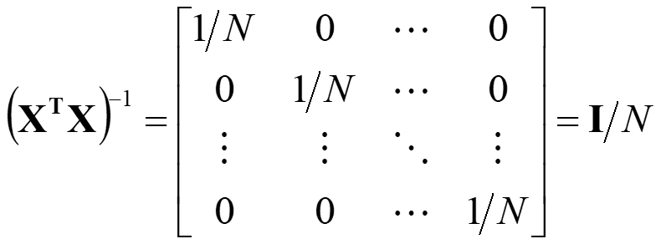
X'y = | 330 |  | Beta = | 27.500
 | 50 |  |  | 4.167
 | -30 |  |  | -2.500
 | 10 |  |  | 0.833

